상품제안서
빛나 K-ART 자개 자개볼펜+USB메모리 2.0 세트 | 상품코드: S46827

 |  |  |  |  |  |  | 02-713-8555 | www.synergygift.co.kr
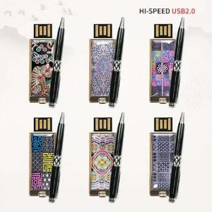

【상세/제작정보】

【인쇄/포장옵션】 | 레이저 / 포장지포장

【공급단가】 | 수량 | 20~ | 50~ | 100~ | 300~ | 500~
*VAT별도 | 단가 | 17,520원 | 16,830원 | 16,140원 | 15,730원 | 15,310원

【상품 URL】 | https://www.synergygift.co.kr:443/src/goods_detail.php?gdno=46827

